Neurocritico
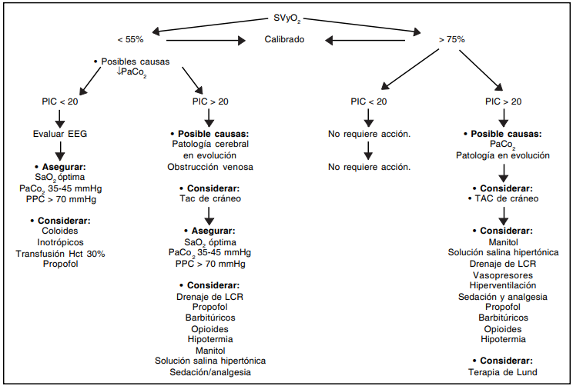
MONITOREO NEUROCRÍTICO

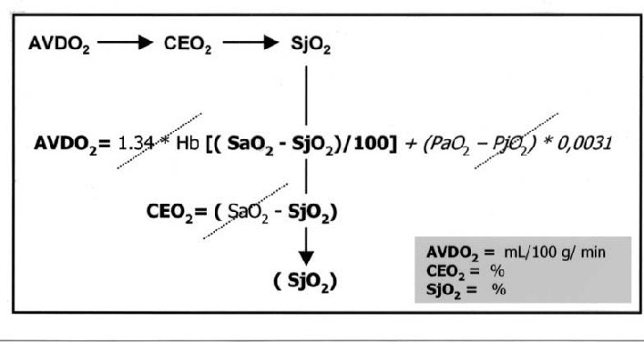

DTC |  | VM Art. Carótida interna extracraneal |  |  | 40
 |  | VM Art. Vertebral Extracraneal |  |  | 30
ACM |  |  | AB |  |  | ACP
VS | 90 | cm/s | VS | 100 | cm/s | VS | 1 | cm/s
VD | 45 | cm/s | VD | 40 | cm/s | VD | 1 | cm/s
VM | 60 | cm/s | VM | 60 | cm/s | VM | 1 | cm/s
IP | 0.75 |  | IP | 1.00 |  | IP | 0.00
IR | 0.5 |  | IR | 0.6 |  | IR | 0
PIC | 7 | mmHg
PPC | 52 | mmHg

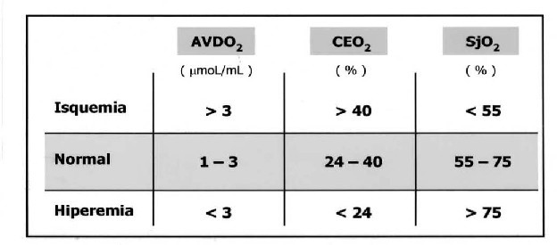
Indice Lindergard |  | 1.50
Indice de Soustiel |  | 2.00

VNO |  |  |  | Gasometría jO2
Der. | 4 | mm |  | pH | 7.08
Izq. | 4 | mm |  | PaCO2 | 30.0 | mmHg
DGO | 19 | mm |  | PaO2 | 40.0 | mmHg
VNO/DGO | 0.21 |  |  | SatO2 | 70%
 |  |  |  | Lactato | 3.96 | mmol/dL

Golfo de la Yugular
SjO2 | 70%
AVDO2 | 5 | mL/100g/min
CEO2 | 14%

CvJO2 | 14

